LISTA DE PRECIOS
TIPO DE CAMBIO DE S/ A $ | 3.12 |  |  |  |  | RESPONSABLE DE CATALOGO | MARIA | PORCENTAJE | 11%
 |  |  |  |  |  |  |  |  | .
MINICODIGO | 681.1 | MINICODIGO | 1012.44 | MINICODIGO | 618.5 | MINICODIGO | 846.77 | MINICODIGO | 1196.52
CODIGO | 681.1 | CODIGO | 1012.44 | CODIGO | 618.5 | CODIGO | 846.77 | CODIGO | 1196.52
MODELO | SRP-270DUG | MODELO | SP742MU | MODELO | BSC10UC | MODELO | BSC-10E | MODELO | TSP143L
OFERTA1 |  |  |  | OFERTA2
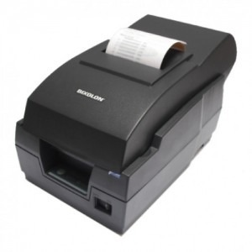 |  | 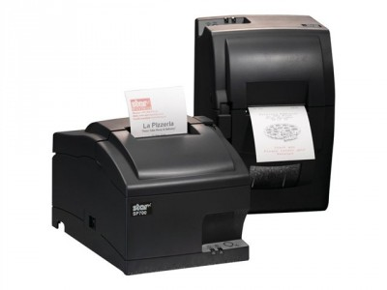 |  | 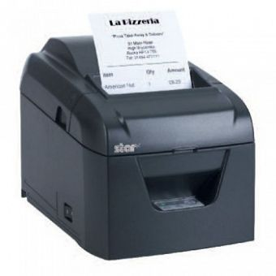 |  | 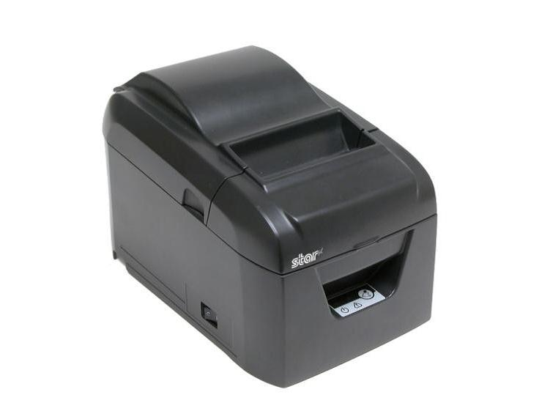 |  | 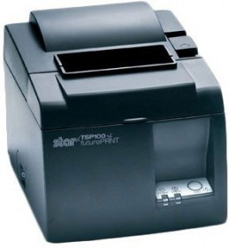
PRECIO SOLES | S/.756.02 | PRECIO SOLES | S/.1,123.81 | PRECIO SOLES | S/.686.54 | PRECIO SOLES | S/.939.91 | PRECIO SOLES | S/.1,328.14
PRECIO DOLARES |  | PRECIO DOLARES | $360.20 | PRECIO DOLARES | $220.04 | PRECIO DOLARES | $301.25 | PRECIO DOLARES | $425.69
CARACTERISTICAS |  | CARACTERISTICAS |  | CARACTERISTICAS |  | CARACTERISTICAS |  | CARACTERISTICAS
Impresión de matriz | 9 puntos | Cabeza de impresora | 9-pin | Método de Impresión | Térmico Directo |  |  | Tecnología de impresión | Térmica directa
Impresora para | Ticket Boleta y Ticket Factura | Impresora para | Ticket Boleta | Resolución de Impresión | 203 dpi | Impresora para | Recibos | Impresora para | Recibos
Velocidad | 4.6 líneas por segundo a 40 columnas | Velocidad | 4.7 Carácteres por segundo | Velocidad de Impresión | 250mm/segundo | Velocidad de impresión | 250mm/segundo | Velocidad de impresión | 22 ppm
Drivers Windows | 95/98/ME/2000/NT4.0/ XP/2003/OPOS | Drivers Windows | Windows Server 2008 | Conectividad | Ethernet, Serial/USB o Paralela/USB | DRIVERS DISPONIBLES | Windows® XP SP3, SP2, Windows 7 (32 bit / 64 bit) SP1, OPOS driver | Sistemas operativos compatibles | Windows XP / Vista (32 bit / 64 bit) / Windows 7 (32 bit / 64 bit) / Server 2008 (32 bit / 64 bit)
Inteface | USB | Interfaz estándar | USB 2.0 |  |  | interfaz dual | Serial/USB o Paralelo/USB | Interfaz estándar | Ethernet
Cutter ( Cortadora) | 1 millón de cortes | Cutter ( Cortadora) | 150 Millón de caracteres | Cutter ( Cortadora) | Un Millón de Cortes | Cutter ( Cortadora) | Automático Gullotina - 1 Millón de cortes | altura | 13.2cm
Control código de emulación | ESC/POS | Consumo energético | 36 W | Emulación | ESC/POS™ | Emulación | ESC/POS™ | ancho | 14.2cm
Fuente | A : 33, B:40 | Espaciado entre líneas | 4mm | Dimensiones: | 142 (An) x 212 (L) x 149 (Al) mm | ENERGÍA | DC120V | longitud | 20.4cm
Peso (kg) | 4kg | Peso | 3180 g | Circuito Controlador de Periféricos | 2 circuitos (24V Máx. 1A), 1 Entrada de compulsión | MCBF | 60 Millones de líneas | Tecnología de conectividad | Alámbrico
Caracteres | alphanumericos | Caracteres |  | Software | (Incluido en Windows® Drivers) | DIMENSIONES | 142W x 212D x 149H mm | Ancho de papel soportado | 8 cm
Rebobinador | de cinta testigo. | Dimensiones | 160 x 245 x 152 mm | Peso | 1kg | Alta resolución | 203 DPI | Peso | 1,72 kg

CONTENIDO DEL PAQUETE |  | CONTENIDO DEL PAQUETE |  | CONTENIDO DEL PAQUETE |  | CONTENIDO DEL PAQUETE |  | CONTENIDO DEL PAQUETE
 |  |  |  | manual, cable , producto

MINICODIGO | 2024.88 | MINICODIGO |  | MINICODIGO | 1100 | MINICODIGO |  | MINICODIGO
CODIGO | 2024.88 | CODIGO |  | CODIGO | 1100 | CODIGO |  | CODIGO
MODELO | TUP592 | MODELO |  | MODELO | STAR SP 700 | MODELO |  | MODELO
 |  | OFERTA3 |  | OFERTA
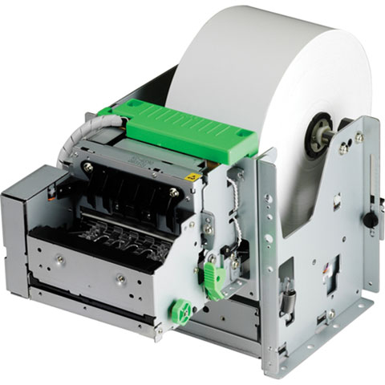 |  |  |  | 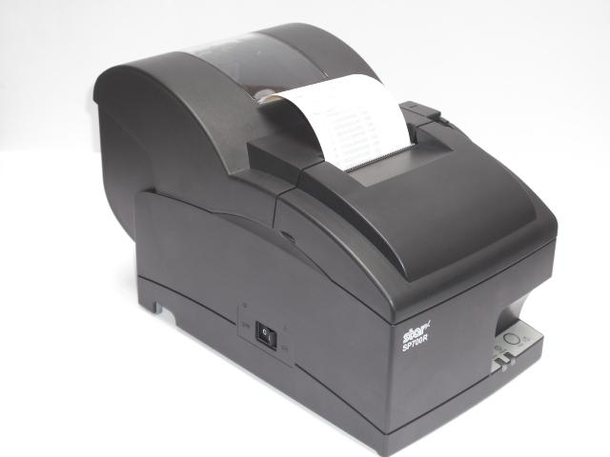
PRECIO SOLES | S/.2,247.62 | PRECIO SOLES | S/.0.00 | PRECIO SOLES | S/.1,221.00 | PRECIO SOLES | S/.0.00 | PRECIO SOLES | S/.0.00
PRECIO DOLARES | $720.39 | PRECIO DOLARES | $0.00 | PRECIO DOLARES | $391.35 | PRECIO DOLARES | $0.00 | PRECIO DOLARES | $0.00
CARACTERISTICAS |  | CARACTERISTICAS |  | CARACTERISTICAS |  | CARACTERISTICAS |  | CARACTERISTICAS
Velocidad Máxima de Impresión Mono | 220 mm/s |  |  | Método de impresión | Matriz de punto por impacto, serial, de 9 pin
Impresion recomendada | Recibo |  |  | Velocidad de impresión | 13 Recibos por minuto (4.7 líneas por segundo en 42 columnas)
Mètodo de Impresión | Impresora térmica directa |  |  | Color del gabinete | Masilla o gris
Dimensiones | 23.4 x 16 x 17.9 cm |  |  | Especif. del papel
Conectividad | Ethernet, Serial/USB o Paralela/USB |  |  | Ancho | Estándar de 76mm , ajustable a 69mm o 58mm con guía de papel
Anchura máxima de Impresión | 80 mm (3,15") |  |  | Diámetro del rollo | Hasta 85mm
Lenguaje de Emulación: | ESC/POS |  |  | Cortador automático | Guillotina (Corte parcial únicamente)
Impresión Color: | Monocromática |  |  | Imprime múltiples copias | Original + 2 copias como máximo
Diámetro de rollo máximo | 150 mm |  |  | Conectividad | Serial, paralela, USB, Ethernet o WiFi
 | Corte Automático |  |  | Cabeza de impresión | 150 millones de caracteres
Peso | 1.1 Kg |  |  | Impresión en dos colores | Requiere cinta roja y negra – RC700BR

CONTENIDO DEL PAQUETE |  | CONTENIDO DEL PAQUETE |  | CONTENIDO DEL PAQUETE |  | CONTENIDO DEL PAQUETE |  | CONTENIDO DEL PAQUETE

MINICODIGO |  | MINICODIGO |  | MINICODIGO |  | MINICODIGO |  | MINICODIGO
CODIGO |  | CODIGO |  | CODIGO |  | CODIGO |  | CODIGO
MODELO |  | MODELO |  | MODELO |  | MODELO |  | MODELO
OFERTA1 |  |  |  | OFERTA2

PRECIO SOLES | S/.0.00 | PRECIO SOLES | S/.0.00 | PRECIO SOLES | S/.0.00 | PRECIO SOLES | S/.0.00 | PRECIO SOLES | S/.0.00
PRECIO DOLARES | $0.00 | PRECIO DOLARES | $0.00 | PRECIO DOLARES | $0.00 | PRECIO DOLARES | $0.00 | PRECIO DOLARES | $0.00
CARACTERISTICAS |  | CARACTERISTICAS |  | CARACTERISTICAS |  | CARACTERISTICAS |  | CARACTERISTICAS

CONTENIDO DEL PAQUETE |  | CONTENIDO DEL PAQUETE |  | CONTENIDO DEL PAQUETE |  | CONTENIDO DEL PAQUETE |  | CONTENIDO DEL PAQUETE

